原版
惠州市中大惠亚医院医疗废物、生活垃圾分类桶采购项目市场调研报价表
序号 |  | 物品名称 | 规格 | 颜色 | 示范图片 | 数量（个） | 单价（元） | 小计金额（元） | 备注 | 需求科室
一 | 1 | 医疗污物收集桶 | 200*200*150（5L） | 黄色 | 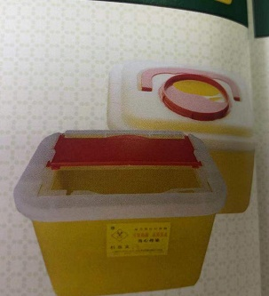 | 15 |  |  |  | 检验科
 | 2 | 医疗污物收集桶 | 410*398*435（30L） | 黄色 | 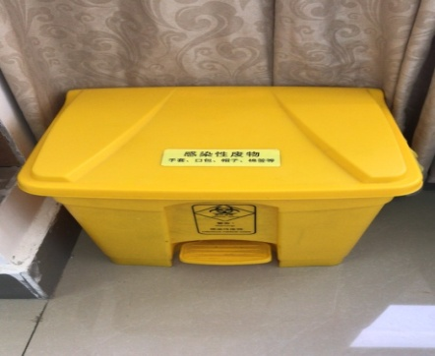 | 5 |  | 0 | 具体规格请注明 | 库存
 | 3 | 医疗废物收集桶 | 540*490*800（100L） | 黄色 | 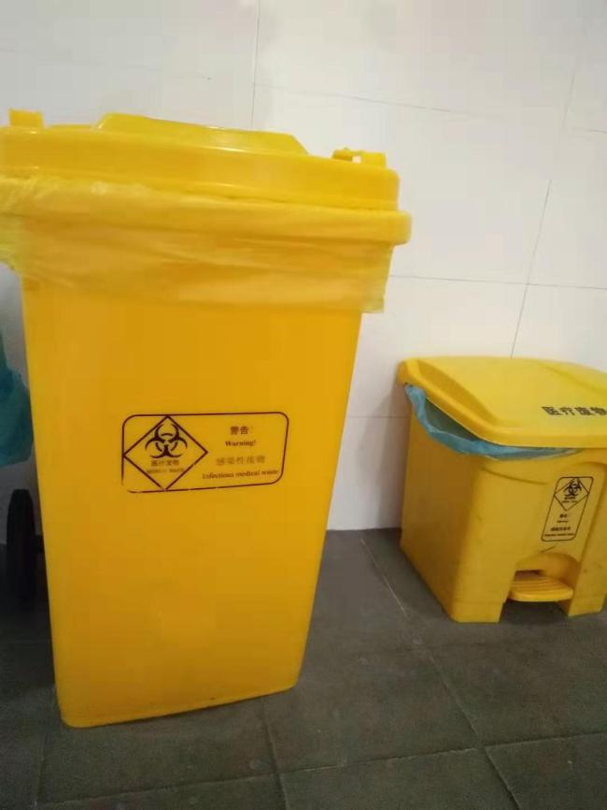 | 6 |  | 0 | 有脚踏、 | 骨科
二 | 4 | 可回收桶 | 540*490*800（100L） | 蓝色 | 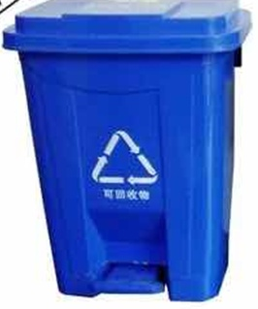 | 6 |  | 0 | 长宽高为拟定规格，有细微出入请注明 | 检验科、放射科、药剂科
三 | 5 | 其他垃圾回收桶 | 540*490*800（100L） | 灰色 | 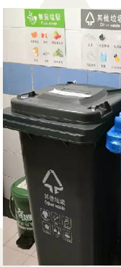 | 30 |  | 0 |  | 放置在各个污物间
四 | 6 | 有害垃圾桶 | 540*490*800（100L） | 红色 |  | 1 |  | 0 |  | 生活垃圾暂存间
五 | 7 | 生活垃圾分类桶（二合一） |  |  | 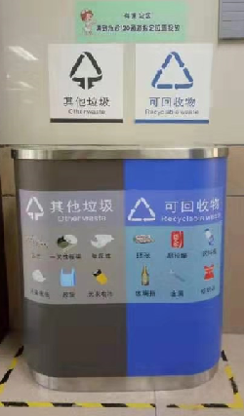 | 10 |  | 0
六 | 8 | 生活垃圾分类桶（四合一） | 1450*400*980 |  | 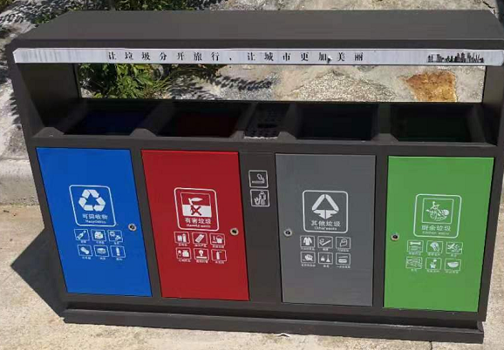 | 10 |  | 0
总金额： |  |  |  |  |  |  |  | 0
备注：1、单价报价包括各种税金、运输费、搬运费、材料费、人工费等一切费用，即最终价格。
公司盖章:
联系人：
联系方式：

